Sheet1
Nama : Moh. Syaeful Effendi
NIM : V3924019

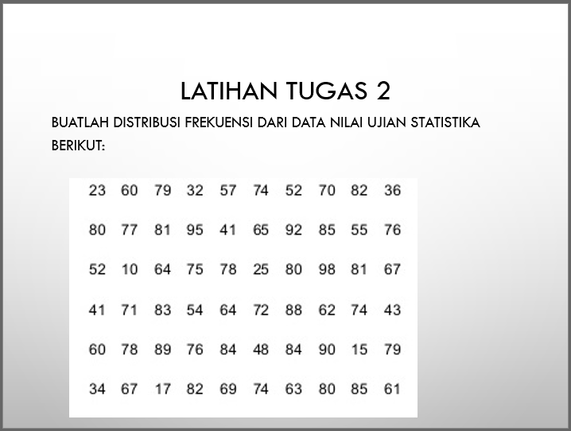

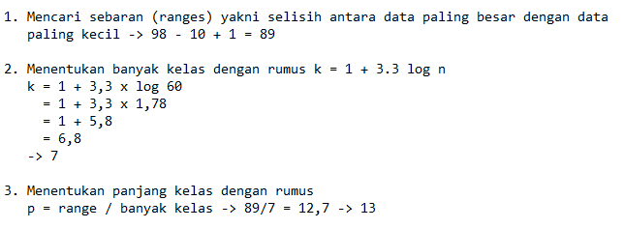
 | Angka | Frekuensi
 | 10 | 1
 | 15 | 1
 | 17 | 1
 | 23 | 1
 | 25 | 1
 | 32 | 1
 | 34 | 1
 | 36 | 1
 | 41 | 2
 | 43 | 1 | Kelompok Angka | Frekuensi
 | 48 | 1 | 10 - 22 | 3
 | 52 | 2 | 23 - 35 | 4
 | 54 | 1 | 36 - 48 | 5
 | 55 | 1 | 49 - 61 | 8
 | 57 | 1 | 62 - 74 | 14
 | 60 | 2 | 75 - 87 | 20
 | 61 | 1 | 88 - 100 | 6
 | 62 | 1
 | 63 | 1
 | 64 | 2
 | 65 | 1
 | 67 | 2
 | 69 | 1
 | 70 | 1
 | 71 | 1
 | 72 | 1
 | 74 | 3
 | 75 | 1
 | 76 | 2
 | 77 | 1
 | 78 | 2
 | 79 | 2
 | 80 | 3
 | 81 | 2
 | 82 | 2
 | 83 | 1
 | 84 | 2
 | 85 | 2
 | 88 | 1
 | 89 | 1
 | 90 | 1
 | 92 | 1
 | 95 | 1
 | 98 | 1

